PRADA 真贋ポイント
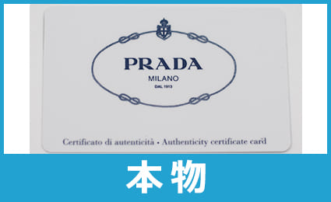
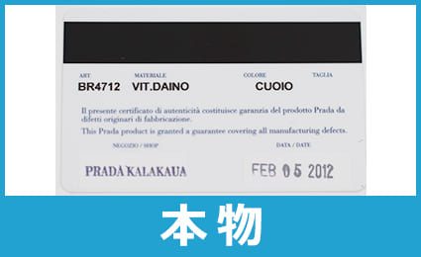
チェックポイント１： バッグ内側のAに結び目があるかどうか | PRADA真贋ポイントWEBへ
バッグ内側のAに結び目があるかどうかは特に重要なポイントです。

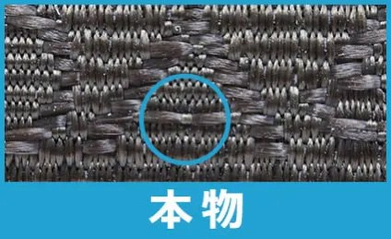
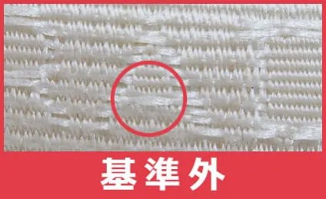

チェックポイント２： メインファスナー（riri（リリ）、Lampo（ランポ）、IPI（アイピーアイ））
本物のメインファスナーは必ず riri（リリ）、Lampo（ランポ）、IPI（アイピーアイ）社のいずれかの刻印があります。
 | PRADA真贋ポイントWEBへ

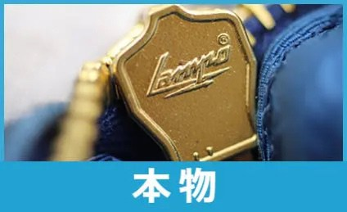
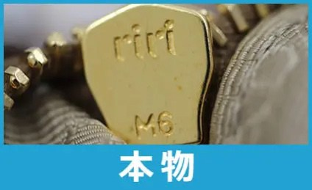

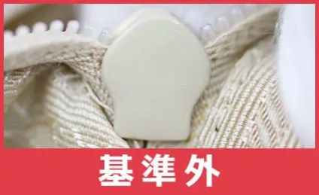

チェックポイント３：白タグがあるかどうか | PRADA真贋ポイントWEBへ

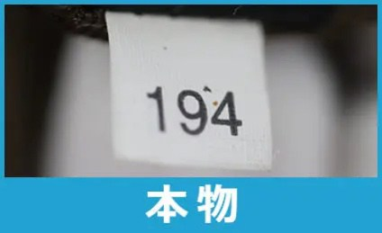
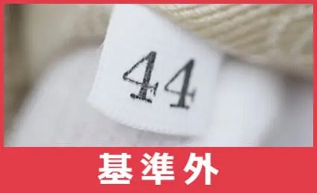

チェックポイント４：ボタン | PRADA真贋ポイントWEBへ

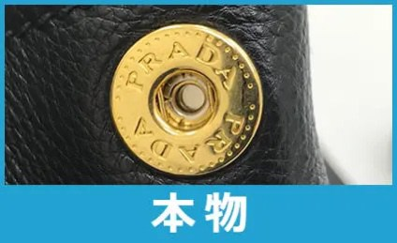
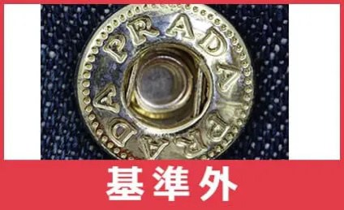

チェックポイント５： PRADAロゴのAが２つとも同じ形か | PRADA真贋ポイントWEBへ

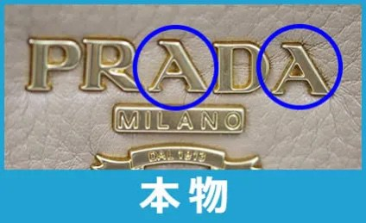
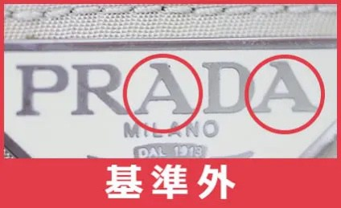

チェックポイント６： Ｒの斜め線に切れ込みがあるかどうか | PRADA真贋ポイントWEBへ
昔のPRADAにはRに切り込みはないので注意⚠️

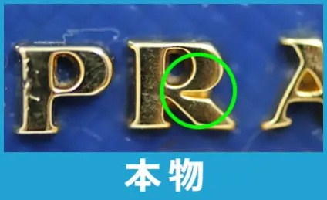
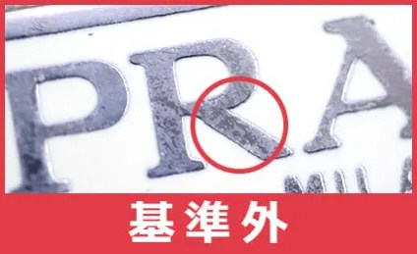

チェックポイント７： 縫製があまりにも雑過ぎないか | PRADA真贋ポイントWEBへ

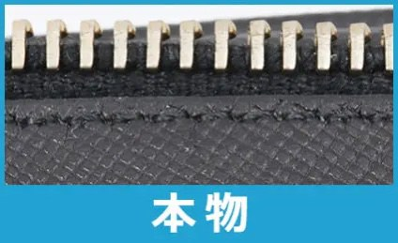
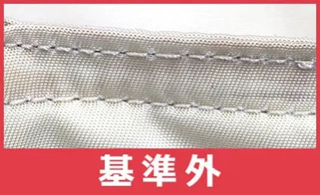

チェックポイント8：ファスナープルのメッキの塗り | PRADA真贋ポイントWEBへ

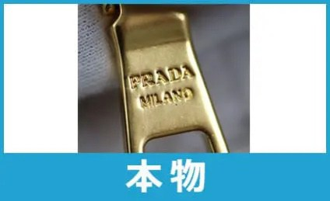
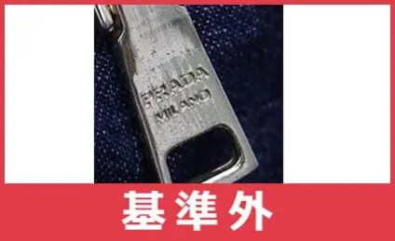

チェックポイント9：底鋲 | PRADA真贋ポイントWEBへ

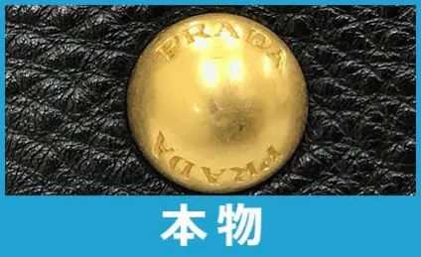
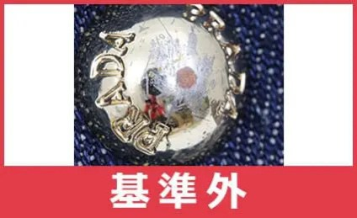

チェックポイント10：ギャランティカード（保証書） | PRADA真贋ポイントWEBへ

GUCCI 真贋ポイント
チェックポイント① ロゴ | GUCCI 真贋ポイントWEBへ

チェックポイント② コントロールカード | GUCCI 真贋ポイントWEBへ

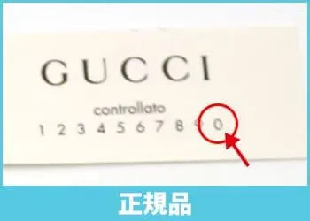

チェックポイント③ ファスナー | GUCCI 真贋ポイントWEBへ

チェックポイント④ 金具 | GUCCI 真贋ポイントWEBへ

チェックポイント⑤ 型番検索 | GUCCI 真贋ポイントWEBへ

グッチには型番があり、6桁の数字があります。
それぞれ形を表すものであり、
型番を検索することも非常に重要になります！
「グッチ 6桁数字」 で検索していただくと必ず同じ形の物が出てきます！
※生地などが違うものが出てくることがありますが、
それは問題ありません！！
検索してヒットしたものが違う形であれば
コピー品の可能性が高くなります！！
※海外限定の物や古い物などは検索しても出てこない可能性もあるので、
それだけでは偽物と断定することは出来ません。

チェックポイント⑥ 縫製 | GUCCI 真贋ポイントWEBへ

チェックポイント⑦ 洋服タグ | GUCCI 真贋ポイントWEBへ

原産国タグの特徴 | GUCCI 真贋ポイントWEBへ

サイズタグについて | GUCCI 真贋ポイントWEBへ

